Sheet1
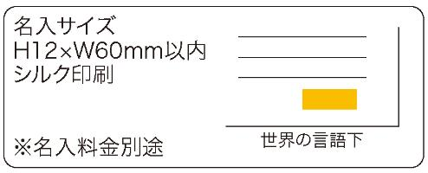
提 案 書

世界の「こんにちは」てぬぐい |  | 参考上代 | ¥250 | 販売価格
 |  | （税別） |  | （税別）
【JAN】 | 4562121887275
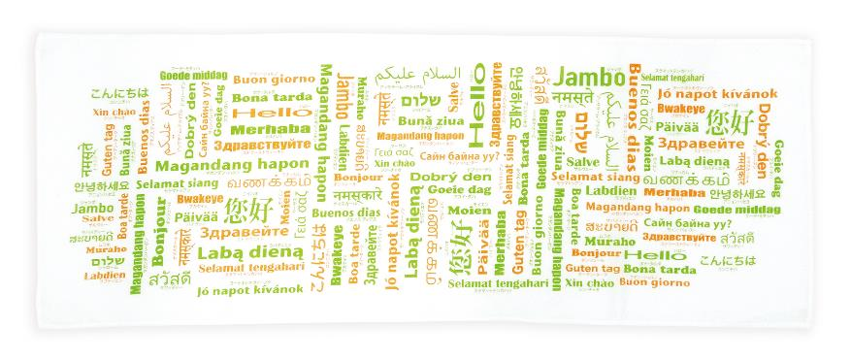 |  |  | 【商品番号】 7340 【本体サイズ】 900*350㎜・33ｇ 【パッケージサイズ】 195*140*7㎜・38ｇ 【個装形態】 ポリ袋入 【材質】 綿100％ 【入数】 200 【商品説明】 訪日外国人向けアイテム！色鮮やかな言語のデザインで人々の目を引くてぬぐい 【備考】 40言語の「こんにちは」が印刷されています 【生産国】 中国

